セグメントシート
...
Ａ
Ａ
 |  |  |  | 単位 |  | 令和2年度 |  | 令和3年度 | 令和4年度 | 目標最終年度
 |  |  |  |  |  |  |  |  |  |  | 8 | 年度
 |  |  | 成果実績 | - |  |  |  |  | - | -
Ｂ以上
Ｂ以上
Ｂ以上
総合評価Ｂ以上
 |  |  | 目標値 | -
Ｓ：全体として中(長）期計画における所期の目標を量的及び質的に上回る顕著な成果が得られていると認められる。
Ａ：全体として中（長）期計画における所期の目標を上回る成果が得られていると認められる。
Ｂ：全体としておおむね中（長）期計画における所期の目標を達成していると認められる。
Ｃ：全体として中（長）期計画における所期の目標を下回っており、改善を要する。
Ｄ：全体として中（長）期計画における所期の目標を下回っており、業務の廃止を含めた抜本的な改善を求める。
※個別項目の評定等を総合的に勘案した総合評定による評価
 |  |  | 達成度 | ％ |  | - |  | - | - | -
...
 |  |  |  | 単位 |  | 令和2年度 |  | 令和3年度 | 令和4年度 | 5年度 活動見込 | 6年度 活動見込
 |  |  | 活動実績 | 件 |  | 725 |  | 797 | 754 | - | -
 |  |  | 当初見込み | 件 |  | 667 |  | 680 | 687 | 634 | -
...
Ａ
Ａ
 |  |  |  | 単位 |  | 令和2年度 |  | 令和3年度 | 令和4年度 | 目標最終年度
 |  |  |  |  |  |  |  |  |  |  | 8 | 年度
 |  |  | 成果実績 | - |  |  |  |  | - | -
Ｂ以上
Ｂ以上
Ｂ以上
総合評価Ｂ以上
 |  |  | 目標値 | -
Ｓ：全体として中(長）期計画における所期の目標を量的及び質的に上回る顕著な成果が得られていると認められる。
Ａ：全体として中（長）期計画における所期の目標を上回る成果が得られていると認められる。
Ｂ：全体としておおむね中（長）期計画における所期の目標を達成していると認められる。
Ｃ：全体として中（長）期計画における所期の目標を下回っており、改善を要する。
Ｄ：全体として中（長）期計画における所期の目標を下回っており、業務の廃止を含めた抜本的な改善を求める。
※個別項目の評定等を総合的に勘案した総合評定による評価
 |  |  | 達成度 | ％ |  | - |  | - | - | -
...
 |  |  |  | 単位 |  | 令和2年度 |  | 令和3年度 | 令和4年度 | 5年度 活動見込 | 6年度 活動見込
 |  |  | 活動実績 | 人 |  | 2,690 |  | 4,420 | 9,103 | - | -
 |  |  | 当初見込み | 人 |  | 5,146 |  | 5,284 | 5,337 | 5,390 | -
...
Ａ
Ａ
 |  |  |  | 単位 |  | 令和2年度 |  | 令和3年度 | 令和4年度 | 目標最終年度
 |  |  |  |  |  |  |  |  |  |  | 8 | 年度
 |  |  | 成果実績 | - |  |  |  |  | - | -
Ｂ以上
Ｂ以上
Ｂ以上
総合評価Ｂ以上
 |  |  | 目標値 | -
Ｓ：全体として中(長）期計画における所期の目標を量的及び質的に上回る顕著な成果が得られていると認められる。
Ａ：全体として中（長）期計画における所期の目標を上回る成果が得られていると認められる。
Ｂ：全体としておおむね中（長）期計画における所期の目標を達成していると認められる。
Ｃ：全体として中（長）期計画における所期の目標を下回っており、改善を要する。
Ｄ：全体として中（長）期計画における所期の目標を下回っており、業務の廃止を含めた抜本的な改善を求める。
※個別項目の評定等を総合的に勘案した総合評定による評価
 |  |  | 達成度 | ％ |  | - |  | - | - | -
...
独法所管部局による点検・改善
点検結果 | アクティビティ①から③について、長期アウトカムにて設定している業績評価において、令和２年度から令和３年度にかけて成果目標を達成していることから、成果実績や活動実績で一定の成果を上げていると考えられるため、事業の効率性や有効性にも問題ないと考える。 |  |  |  |  | 目標年度における効果測定に関する評価（令和9年度)
 |  |  |  |  |  | -
改善の 方向性 | 適切に予算を執行し、事業の目標が達成できており、このまま継続して事業を実施する。
備考

資金の流れ （資金の受け取り先が何を行っているかについて補足する） （単位：百万円）
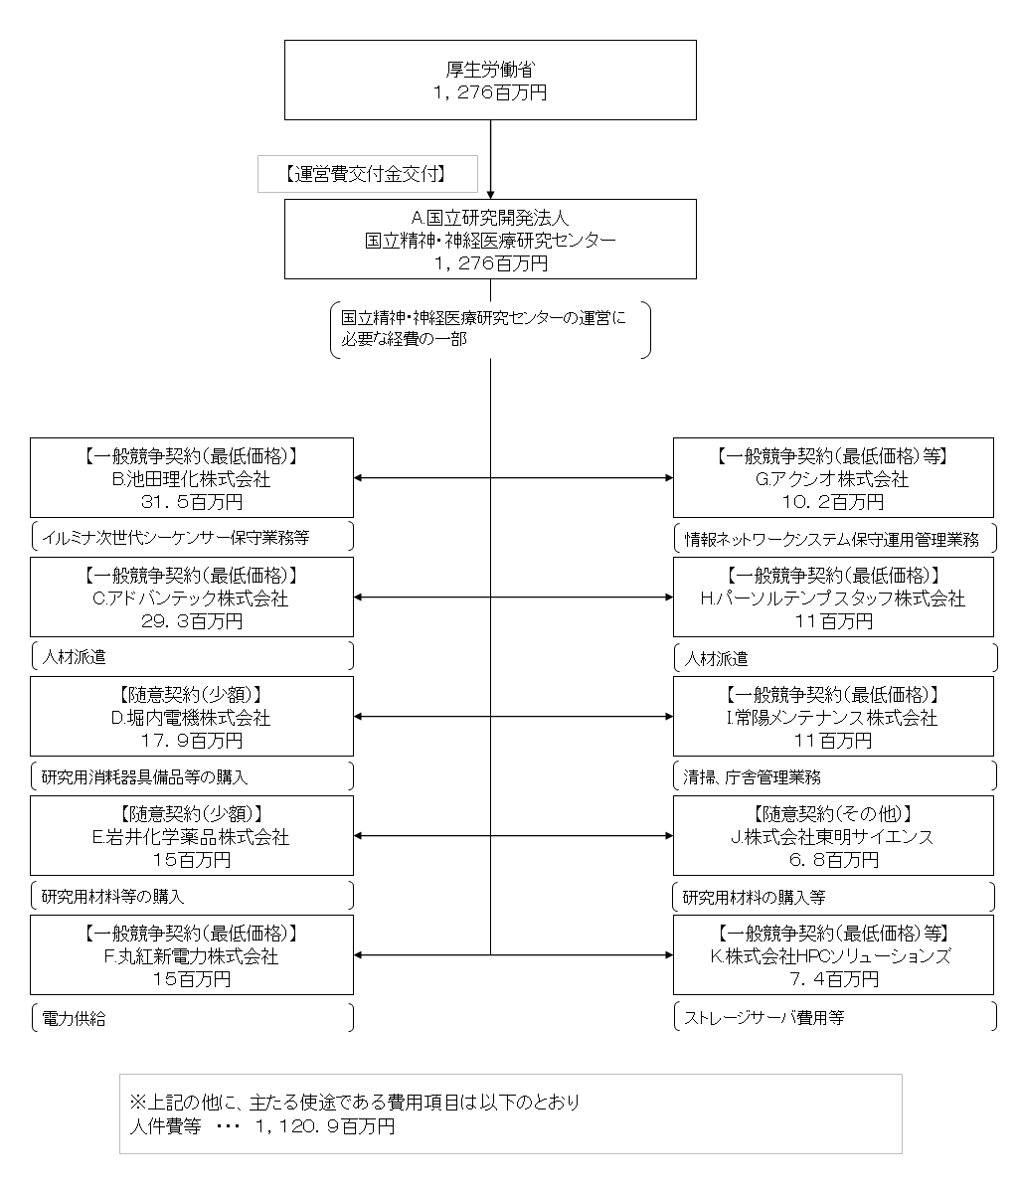

費目・使途 （「資金の流れ」においてブロックごとに最大の金額が支出されている者について記載する。費目と使途の双方で実情が分かるように記載） | A.国立精神・神経医療研究センター |  |  |  | B.(株)池田理化
 | 費 目 | 使 途 | 金 額 (百万円） |  | 費 目 |  | 使 途 |  |  |  | 金 額 (百万円）
 | 交付金 | 運営費 | 1,276 |  | 委託費 |  | 研究用機器保守委託等 |  |  |  | 16
 |  |  |  |  | 材料費 |  | 研究用材料の購入 |  |  |  | 10
 |  |  |  |  | 医薬品費 |  | 研究用医薬品の購入 |  |  |  | 3
 |  |  |  |  | その他器械備品 |  | 研究用器械備品の購入 |  |  |  | 2
...

